1-ств. дв. хол.
 |  |  |  |  |  | дата | 2016-01-27
 |  |  |  |  |  |  | в
 |  |  |  | КОММЕРЧЕСКОЕ ПРЕДЛОЖЕНИЕ

 | Профиль и комплектующие для изготовления одностворчатой холодной двери ( серия AGS 50 )

 | Стоимость материала указана за 1 м2 с учетом стоимости 1 м. пог. и коэффициента раскроя - 7 %

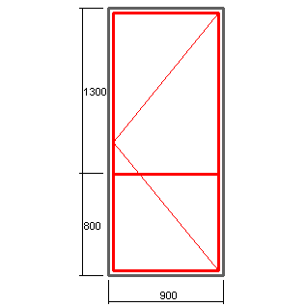

 |  |  |  |  | Профиль : AGS 50
 |  |  |  |  | Цвет: RAL 7040

 |  |  |  |  | 5244 -рама
 |  |  |  |  | 5234-створка
 |  |  |  |  | 5230-импост
 |  |  |  |  | 5217-низ двери
 |  |  |  |  | 5116-порог
 |  |  |  |  | штапик под заполнение 24 мм
 |  |  |  |  | закладные под опрессовку - К 108

 |  | Высота, мм
 |  | 1900 | 2000 | 2100 | 2200 | 2300 | 2400
Ширина, мм | 700 | 4211 | 4145 | 4085 | 4030 | 3981 | 3935
 | 800 | 3881 | 3813 | 3752 | 3696 | 3645 | 3598
 | 900 | 3624 | 3555 | 3492 | 3436 | 3384 | 3336
 | 1000 | 3418 | 3555 | 3285 | 3227 | 3175 | 3127
 | 1100 | 3250 | 3179 | 3115 | 3057 | 3175 | 2955

 | Курс доллара |  | 81.83

 | В стоимость не входит фурнитура на сумму : |  |  |  | 4434 | руб.

 | Наименование |  |  |  | Стоимость итого в руб.
 | Доводчик DOORMA TS 77 (белый) -1 шт. |  |  |  | 1466
 | Ручка - РДA 300 мм, RAL 9016 -1 шт. |  |  |  | 643
 | Петли - СТН-0611, RAL 9016 - 3 шт. |  |  |  | 1684
 | Корпус замка - Булат 155 (25 мм) |  |  |  | 164
 | Цилиндр 30х30 - 1 шт. |  |  |  | 358
 | ПВХ подкладка под замок - 1 шт. |  |  |  | 15
 | Ответная планка -1 шт. |  |  |  | 105

 | Составил: конструктор Соколов Дмитрий

ГК "Новое время"

2- х ств.дв. хол
 |  |  |  |  |  | дата | 2016-01-27
 |  |  | КОММЕРЧЕСКОЕ ПРЕДЛОЖЕНИЕ |  |  |  | в

 | Профиль и комплектующие для изготовления двухстворчатой холодной двери ( серия AGS 50 )

 | Стоимость материала указана за 1 м2 с учетом стоимости 1 м. пог. и коэффициента раскроя - 7 %

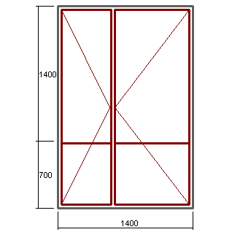

 |  |  |  |  | Профиль : AGS 50
 |  |  |  |  | Цвет: RAL 7040

 |  |  |  |  | 5244 -рама
 |  |  |  |  | 5234-створка
 |  |  |  |  | 5230-импост
 |  |  |  |  | 5217-низ двери
 |  |  |  |  | 5116-порог
 |  |  |  |  | штапик под заполнение 24 мм
 |  |  |  |  | закладные под опрессовку - К 108

 |  | Высота, мм
 |  | 1900 | 2000 | 2100 | 2200 | 2300 | 2400
Ширина , мм | 1200 | 4051 | 3983 | 3921 | 3864 | 3813 | 3766
 | 1300 | 3860 | 3791 | 3728 | 3671 | 3619 | 3571
 | 1400 | 3696 | 3627 | 3563 | 3506 | 3453 | 3405
 | 1500 | 3555 | 3484 | 3420 | 3362 | 3309 | 3261
 | 1600 | 3430 | 3359 | 3295 | 3237 | 3183 | 3134
 | 1700 | 3321 | 3249 | 3185 | 3126 | 3072 | 3023
 | 1800 | 3223 | 3151 | 3086 | 3027 | 3072 | 2924
 | 1900 | 3136 | 3064 | 2999 | 2939 | 2885 | 2835

 | Курс доллара |  | 81.83
 | Курс евро |  | 88.88

 | В стоимость не входит фурнитура на сумму : |  |  |  | 7492 | руб.

 | Наименование |  |  |  | Стоимость итого в руб.
 | Доводчик Doorlock DL77 (серебро) -1 шт. |  |  |  | 1466
 | Ручка - РДA 300 мм, RAL 9016 -2 шт. |  |  |  | 1286
 | Петли - СТН-0611, RAL 9016 - 6 шт. |  |  |  | 3368
 | Корпус замка - Булат 155 (25 мм) |  |  |  | 164
 | Цилиндр 30х30 - 1 шт. |  |  |  | 358
 | ПВХ подкладка под замок - 1 шт. |  |  |  | 15
 | Ответная планка -1 шт. |  |  |  | 105
 | Шпингалеты белые (пр-во Турция)- 2 шт. |  |  |  | 575
 | Ответные части к шпингалету |  |  |  | 156

 | Составил: конструктор Соколов Дмитрий

ГК "Новое время"

окно тепл. откр.
 |  |  |  |  |  |  | дата | 2016-01-27
 |  |  |  |  |  |  |  | в
 |  |  |  | КОММЕРЧЕСКОЕ ПРЕДЛОЖЕНИЕ

 | Профиль и комплектующие для изготовления теплого окна ( серия AGS 68 )

Стоимость материала указана за 1 м2 с учетом стоимости 1 м. пог. и коэффициента раскроя - 7 %

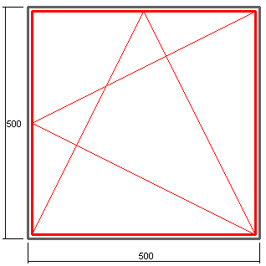

 |  |  |  |  |  | Профиль : AGS 68
 |  |  |  |  |  | Цвет: RAL 7040

 |  |  |  |  |  | 6852 -рама
 |  |  |  |  |  | 7600-створка

 |  |  |  |  |  | штапик под заполнение 24 мм
 |  |  |  |  |  | закладные под опрессовку - NT 75

 |  | Высота, мм
 |  | 500 | 700 | 900 | 1100 | 1300 | 1500 | 1700
Ширина, мм | 500 | 13708 | 11512 | 10292 | 9516 | 8978 | 8584 | 8283
 | 700 | 11535 | 9468 | 8320 | 7590 | 7084 | 6713 | 6429
 | 900 | 10328 | 8333 | 7225 | 6519 | 6031 | 5673 | 5399
 | 1100 | 9559 | 7610 | 6527 | 5838 | 5361 | 5011 | 4744

В стоимость не входит фурнитура SAVIO, цвет белый, комплектация зависит от размера створки.

 | фурнитура SAVIO, евро |  |  |  | Фурнитура МASTER, евро
 |  | 600-1400 | 1400-2800 |  |  | до 1000 | 1000-2000
 | 350-509 | 65.86 | 76.49 |  | 370-1000 | 39.78 | 47.73
 | 510-1200 | 67.45 | 78.08 |  | 1000-1700 | 57.66 | 65.61

 |  |  | Фурнитура FAPIM, евро
 |  |  |  | 600-1400 | 1400-2000
 |  |  | 402-705 | 50.67 | 58.37
 |  |  | 705-1200 | 51.59 | 59.29

 | Составил: конструктор Соколов Дмитрий

ГК "Новое время"

окно тепл.глух.
 |  |  |  |  |  |  | дата | 2016-01-27
 |  |  |  |  |  |  |  | в
 |  |  |  | КОММЕРЧЕСКОЕ ПРЕДЛОЖЕНИЕ

 | Профиль и комплектующие для изготовления теплого окна ( серия AGS 68 )

Стоимость материала указана за 1 м2 с учетом стоимости 1 м. пог. и коэффициента раскроя - 7 %

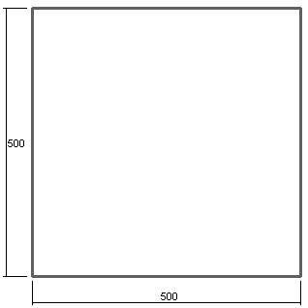
 |  |  |  |  |  | Профиль : AGS 68
 |  |  |  |  |  | Цвет: RAL 7040

 |  |  |  |  |  | 6852 -рама

 |  |  |  |  |  | штапик под заполнение 24 мм
 |  |  |  |  |  | закладные под опрессовку - NT 75

 |  | Высота, мм
 |  | 500 | 700 | 900 | 1100 | 1300 | 1500 | 1700
Ширина, мм | 500 | 6996 | 5854 | 5219 | 4815 | 4536 | 4330 | 4174
 | 700 | 5854 | 4793 | 4204 | 3829 | 3569 | 3379 | 3233
 | 900 | 5219 | 4204 | 3640 | 3281 | 3032 | 2850 | 2711
 | 1100 | 4815 | 3829 | 3281 | 2932 | 2691 | 2513 | 2378

 | Составил: конструктор Соколов Дмитрий

ГК "Новое время"

